Sheet1
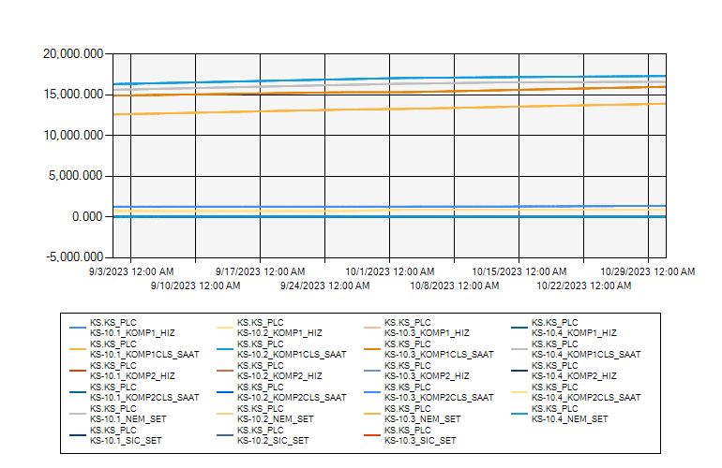
 | KS10 ODASI KLİMA VERİLERİ 2023 EYLÜL-EKİM

9/1/2023 12:00:00 AM - 10/31/2023 12:00:00 AM (Server Local)

